Réservation
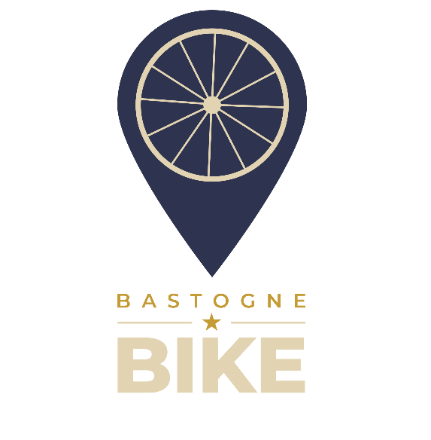
Réservation Bastogne-Bike

 | Nom |  |  |  |  | Nous avons :
 | Prenom |  |  |  |  | 11 x E-City Bike
 | Telephone |  |  |  |  | 5 x E-VTT
 | Date (max 1 an à l'avance) |  |  |  |  | 1 x E-Cargo
 | Durée |  |  |  |  | 10 x VTT
 | Heure de début | 9:30:00 |  |  |  | 5 x Vélo enfant
 | Heure de retour |  |  |  |  | 16 x Casque
 | Idée de parcours ? |  |  |  |  | 2 x Siège bébé
 | Type de vélo souhaités | Taille locataire (cm) | Nombre | Prix Unitaire | Prix total | 1 x Porte-vélo
 |  |  |  |  |  | 1 x Remorque enfant
 |  |  |  |  |  | 1 x Coffre de rangement (400L)

 |  |  |  |  |  | Instructions :
 |  |  |  |  |  | Merci de complèter les champs de ce fichier et de nous le transmettre par mail.
 |  |  |  |  |  | La taille des locataires, le choix du type de vélo, la durée et heures de location
 |  |  |  |  |  |  | nous permettent de vérifier la disponibilité des vélos.
 |  |  |  |  |  | Si vous avez des demandes spécifiques de durée non couvertes par ce fichier,
 |  |  |  |  |  |  | laissez le champs durée vide et complétez les autres informations.
 |  |  |  |  |  |  | Détaillez ensuite votre demande dans le message du mail, nous vous retournerons le devis.
 |  |  |  |  |  | Après confirmation de notre part, veuillez effectuer le paiement de l'acompte
 |  |  |  |  |  |  | sur le compte ci-dessous et nous informer du paiement.
 |  |  |  |  |  | Votre commande sera définitivement validée dès réception de votre acompte.

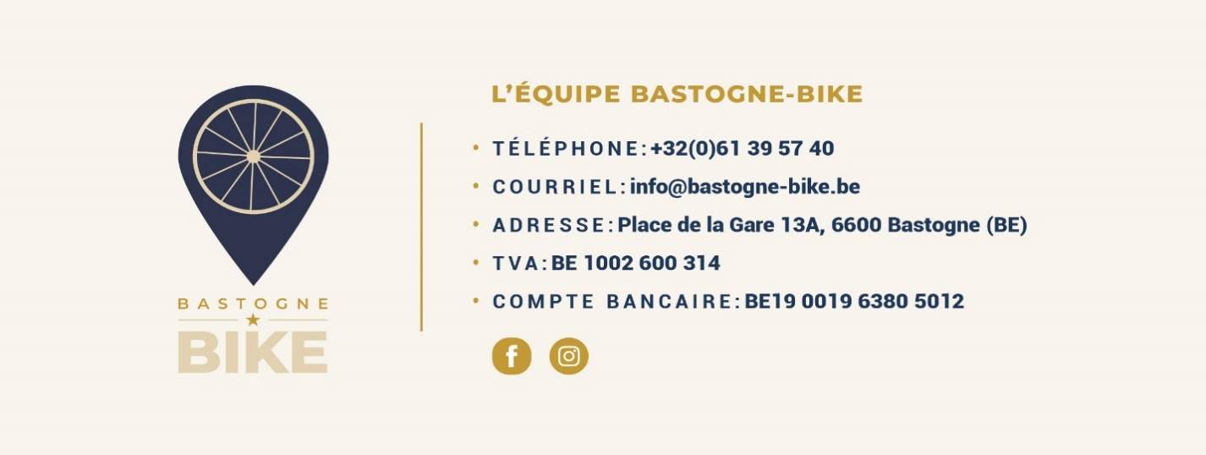

 | Totaux |  | 0 |  | - €
 |  |  | Acompte | 30% | - €

